1.1.1. BUG RAPORU
ID | BUG - 001 [UA - SP]
Reporter: | Beril Z. Ovayurt | Assignee: |  | Status: Açık /Yeni
Type: | Functional | Severity: | Medium | Priority: High
Environment: | Windows 11 Home Single Language, DevTools (DT),
Summary: | Responsive davranış 320–360dp aralığında tam başlamıyor
Description: | Uygulama 320–360dp aralığında test edildiğinde responsive davranışın tam olarak başlamadığı gözlemlendi.
 | İçerik alanında kaydırma çubuğu çıkıyor ve bazı rakamlar küçük dikdörtgen alanlardan taşarak görünmez hale geliyor. Bu durum, breakpoint yönergesine aykırı.
Pre-conditions:
1 | Chrome tarayıcısı kurulu ve çalışır durumda olmalı.
2 | Uygulama DevTools üzerinden responsive mode’da açılmalı.
Steps to reproduce:
1 | Chrome’da uygulama sayfasını açılır
2 | F12 ile DevTools açılır
3 | Telefon-tablet ikonuna tıklanarak esponsive mode’a geçilir
4 | Viewport genişliği 360px ayarlanır (uzunluğu 640 veya 720px)
5 | Sağ altta küçük turuncu dikdörtgenin içindeki rakamların durumu gözlenir
Actual result: Yukarı-aşağı kaydırma çubuğu oluşuyor
Sağ altta küçük turuncu dikdörtgen alandaki sayı sporla harcanan bir kalori değeri olamayacak kadar çok büyüktür
Küçük turuncu dikdörtgen alandaki rakamların taşan kısmı görüntü dışı kalmaktadır.
Responsive davranış başlasa da, yani tasarım esnese de emülatör boyutlarına uyum sağlamamktadır.
Expected result: 320–360dp aralığında responsive davranış başlamalı.
Sağ altta küçük turuncu dikdörtgen alandaki sayı sporla harcanan bir kalori değeri (masaüstü dışında) diğer şablonlarda olduğu gibi makul bir sayı olmalıdır.
İçerik taşmamalı, kaydırma çubuğu çıkmamalı.
Başlangıç sayfasındaki tasarımın tüm ögeleri görünür olmalı
Attachments: | 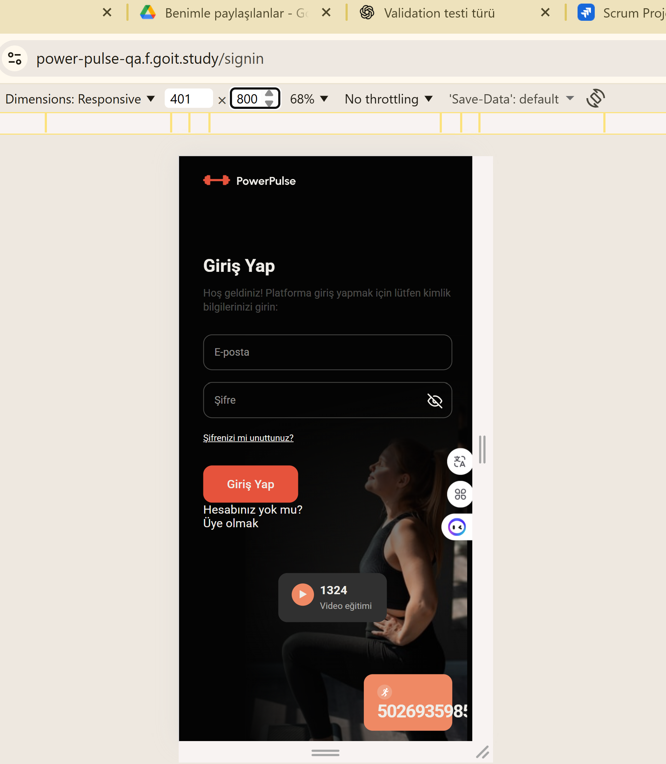 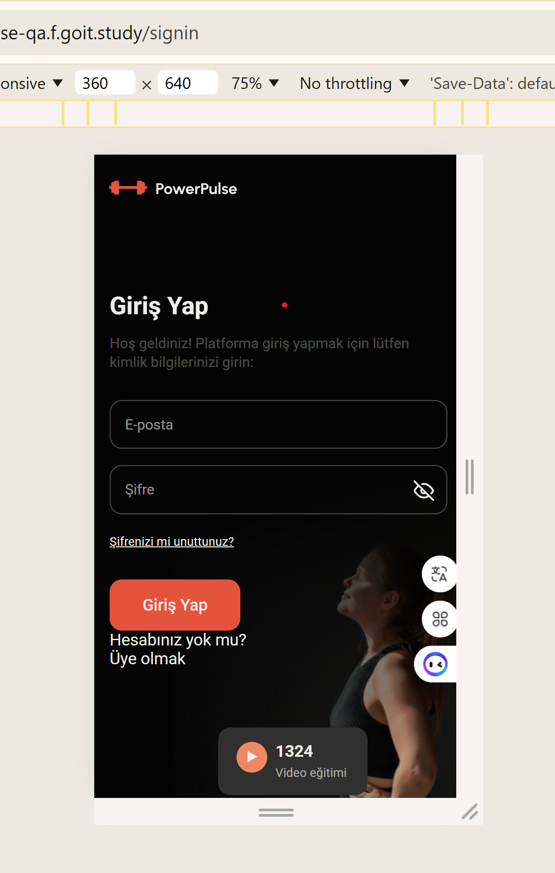
Additional info: Sorun yalnızca 320–360dp aralığında gözlemlendi. 400px ve üzeri genişliklerde responsive davranış doğru çalışıyor.

1.1.2. BUG RAPORU
ID | BUG - 002 [UA - SP]
Reporter: | Beril Z. Ovayurt | Assignee: |  | Status: Açık /Yeni
Type: | Functional | Severity: | Medium | Priority: High
Environment: | Windows 11 Home Single Language, Android Stüdyo (AS),
Summary: | Responsive davranış Pixel C tablet ekranında tam değil
Description: | Uygulama 768-1280px aralığında test edildiğinde responsive davranış tam olarak gözlenememiştir.
 | İçerik alanında kaydırma çubuğu çıkıyor ve bazı rakamlar küçük dikdörtgen alanlardan taşarak görünmez hale geliyor. Bu durum, breakpoint yönergesine aykırı.
Pre-conditions:
1 | Chrome tarayıcısı kurulu ve çalışır durumda olmalı.
2 | Uygulama Android Stüdyo üzerinden Pixel_c emülatörde açılmalı.
Steps to reproduce:
1 | Chrome’da uygulama sayfasını açılır
2 | Uygulama görünümünün tam ekranın dışına çıkıp çıkmadığı kontrol edilir
3 | Sağ altta küçük turuncu dikdörtgenin içindeki rakamların durumu gözlenir
4
5
Actual result: Yukarı-aşağı kaydırma çubuğu oluşuyor
Küçük turuncu dikdörtgen alandaki rakamlar taşmakta ve olanaksız büyüklükte sayı gözlenmektedir (harcanan kalori o kadar büyük olamaz).
Responsive davranış başlasa da, yani tasarım esnese de emülatör boyutlarına uyum sağlamamktadır.
Expected result: 768-1280px aralığında responsive davranış gözlenebilmelidir.
İçerik taşmamalı, kaydırma çubuğu çıkmamalı.
Başlangıç sayfasındaki tasarımın tüm ögeleri görünür olmalı
Attachments: | 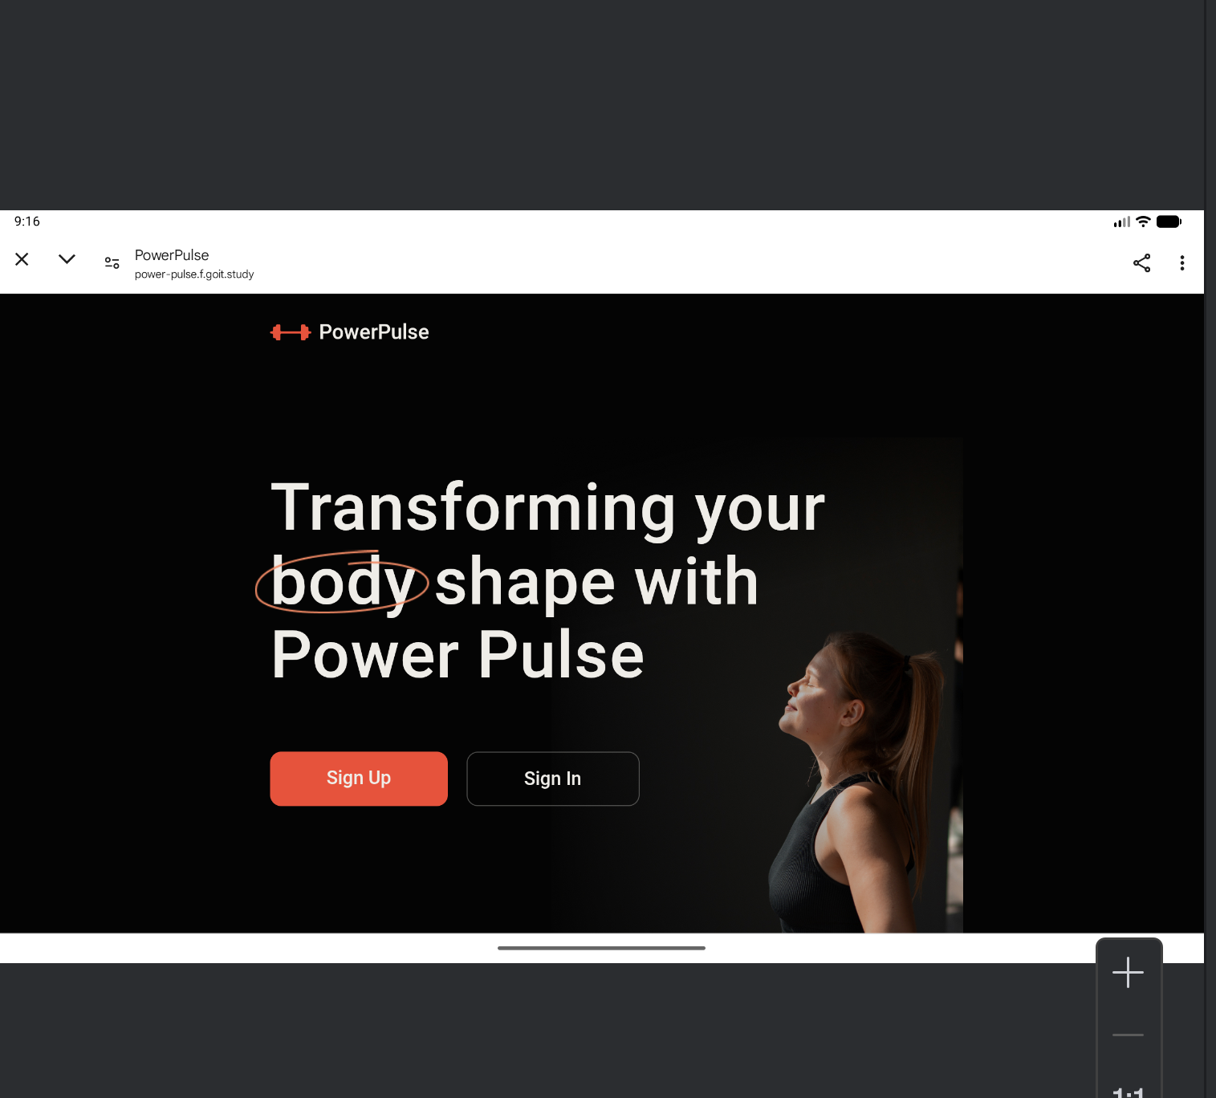 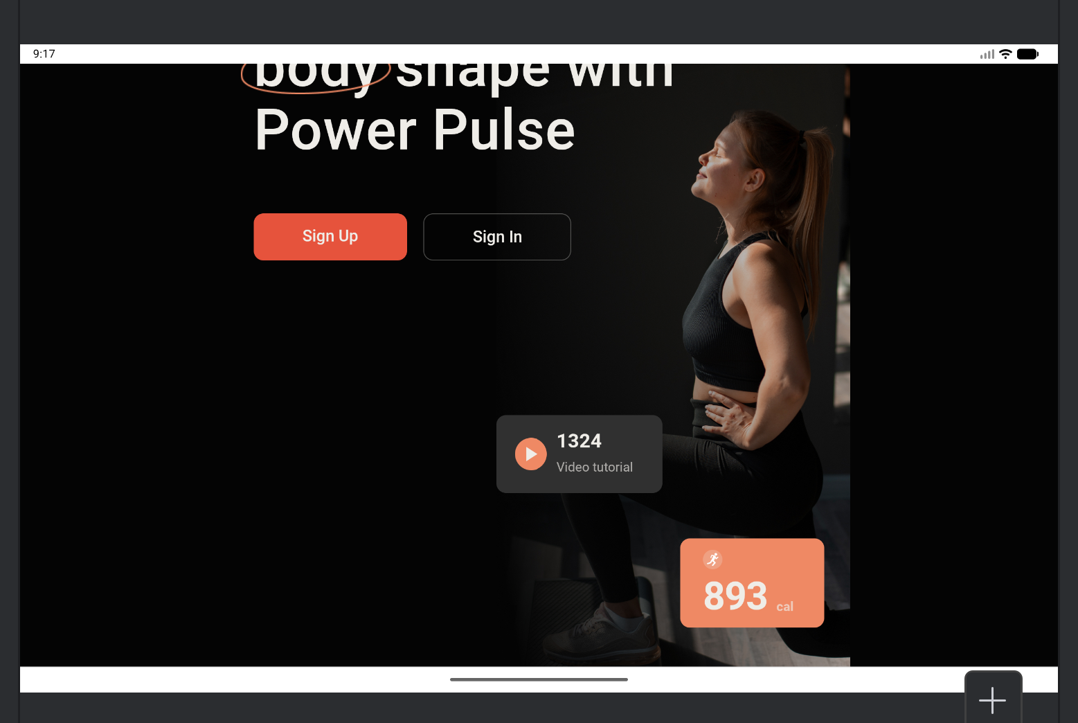
Additional info:

1.1.3. BUG RAPORU
ID | BUG - 003 [UA - SP]
Reporter: | Beril Z. Ovayurt | Assignee: |  | Status: Açık /Yeni
Type: | Functional | Severity: | Medium | Priority: High
Environment: | Windows 11 Home Single Language, Masaüstü (MS), Chrome Sürüm 141.0.7390.122
Summary: | Başlangıç sayfasında sağ altta küçük turuncu dikdörtgenin içindeki kalori değerini ifade etmesi gereken sayı çok büyük
Description: | Başlangıç sayfasında sağ altta küçük turuncu dikdörtgenin içindeki kalori değerini ifade etmesi gereken sayı yanlış
 | Sayı çok fazla rakamdan oluşuyor ve diğer görünümlerde uygun bir sayı iken bu görünümde olamayacak kadar büyük
Pre-conditions:
1 | Chrome tarayıcısı kurulu ve çalışır durumda olmalı.
2 | Uygulama masaüstü bilgisayarda chrome tarayıcısında açılmış olmalı.
Steps to reproduce:
1 | Chrome’da uygulama sayfasını açılır
2 | Uygulama görünümünün tam ekranın dışına çıkıp çıkmadığı kontrol edilir
3 | Sağ altta küçük turuncu dikdörtgenin içindeki rakamların durumu gözlenir
4
5
Actual result:
Küçük turuncu dikdörtgen alandaki rakamlar taşmakta
Ayrıca burada olanaksız büyüklükte sayı gözlenmektedir (harcanan kalori o kadar büyük olamaz).
Expected result:
Sağ alttaki küçük turuncu dikdörtgenin içindeki rakamlar taşmamalıdır
Bu alandaki sayının sporla harcanabilecek kalori kadar büyüklükte görüntülenmesi beklenmektedir.
Attachments: | 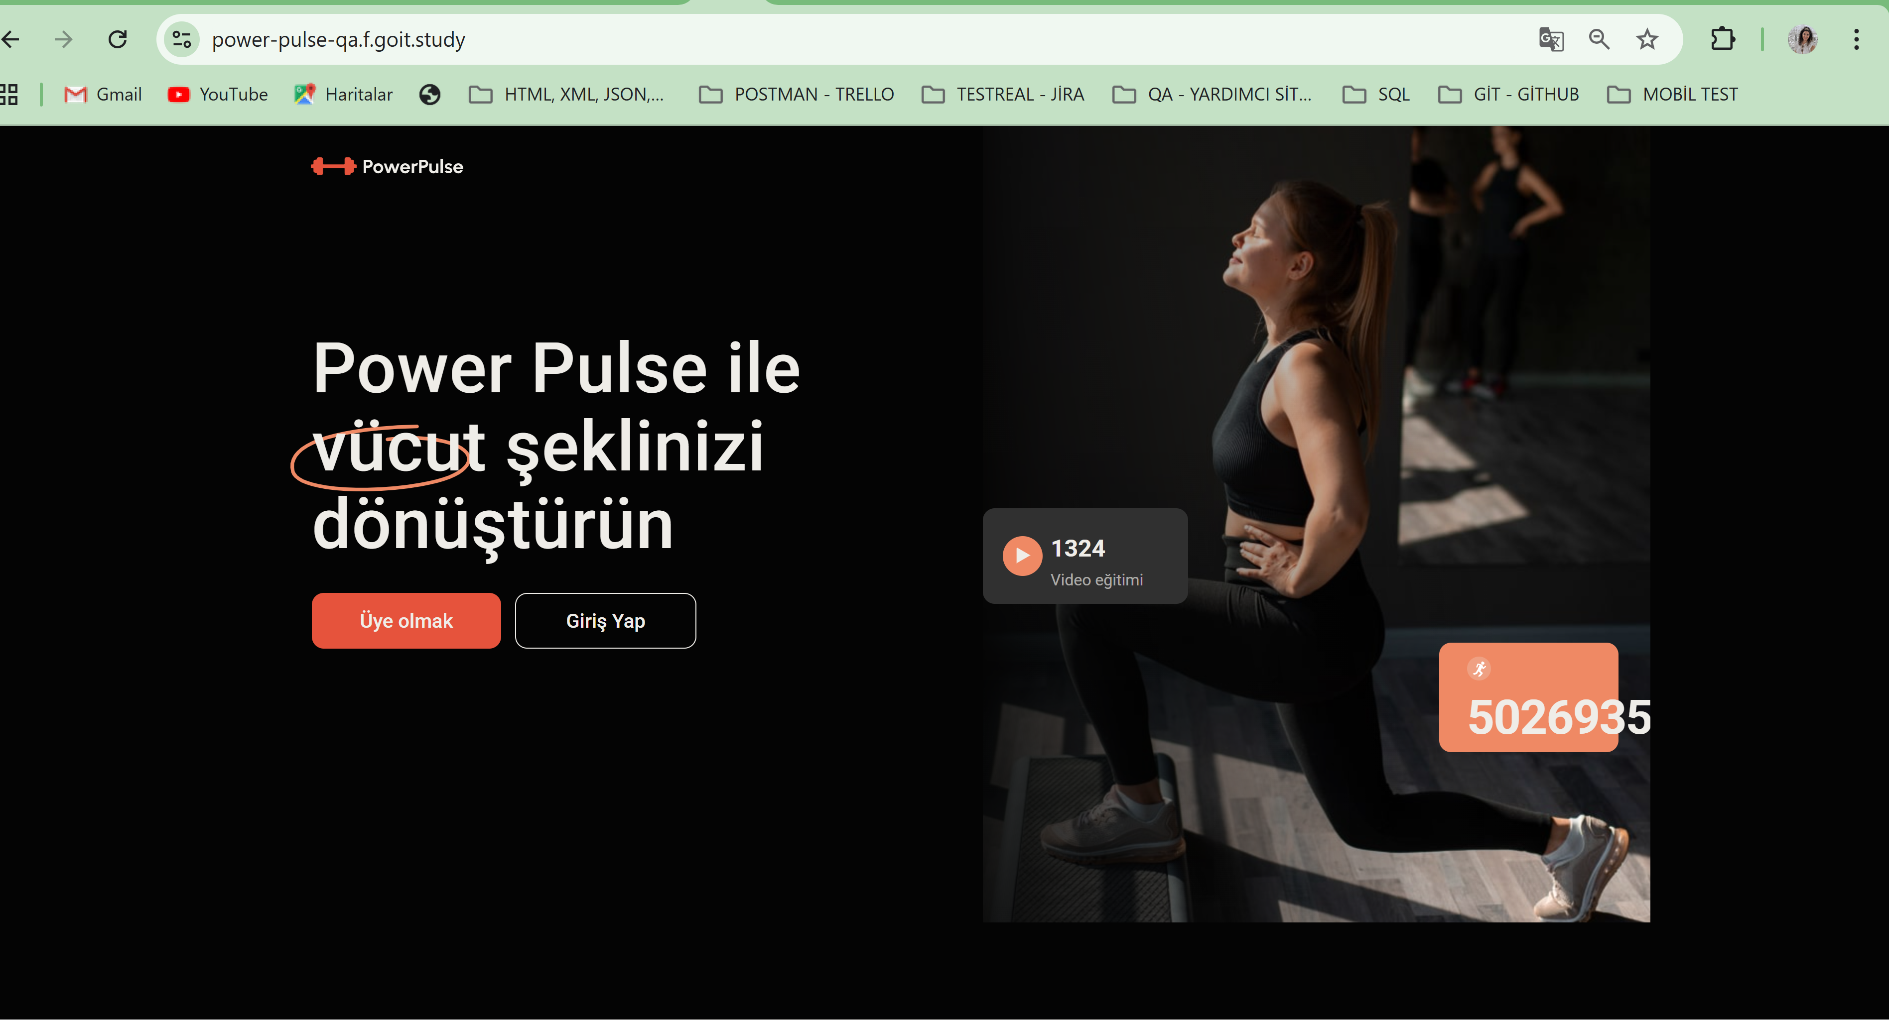
Additional info:

